상품제안서
접이식 시장가방(미니포켓) [BG032] | 상품코드: F29897

 |  |  |  |  |  |  | 02-412-0044 | www.easy1.co.kr
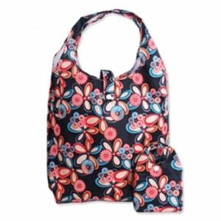

【상세/제작정보】 | - 개별포장 없음 - 배송비 발생 기준 수량 : 100 - 배송비 : 제품별 일정 수량당 5000원. (샘플비는 6천원)/ (제주도 및 도서산간지역 (박스당)추가배송비 발생.)/ (화물 및 퀵비는 별도) (인쇄비 제외, 제품가 기준, 1곳배송지 기준)

【인쇄/포장옵션】 | 실크, 풀칼라 / 포장불가능

【공급단가】 | 수량 | 200~ | 500~ | 1,000~ | 3,000~ | 5,000~
*VAT별도 | 단가 | 1,750원 | 1,720원 | 1,680원 | 1,630원 | 1,610원

【상품 URL】 | https://dev.easy1.co.kr:443/src/goods_detail.php?gdno=29897

